Лист1
Общий метраж может состоять из нескольких отрезков. (цена договорная)

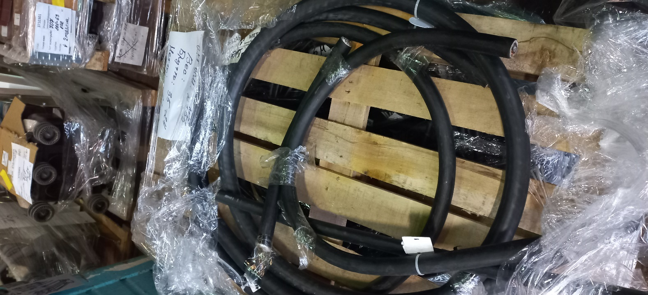
Код | Обозначение | Ед. изм. | Кол-во
551108 | КАБЕЛЬ КВВГЭ нг(А)-LS 10Х1.5 | МЕТР | 0.50
699821 | КАБЕЛЬ ВВГ нг(А)-LS 4Х6 (N) | МЕТР | 8.50
867258 | КАБЕЛЬ АПвВ нг(А) 1Х95/25 10кВ | МЕТР | 1.60
1095728 | КАБЕЛЬ ВВГ нг(А)-LS 3Х1.5 (N,PE) | МЕТР | 8.00
1143202 | КАБЕЛЬ ВВГ нг(А)-LS 5Х16 (N,PE) | МЕТР | 3.00
1214288 | КАБЕЛЬ LIYCY 3Х0.75 | МЕТР | 8.00
1401597 | КАБЕЛЬ АПвВ нг(А)-LS 1Х50/16 10кВ | МЕТР | 4.30
1489643 | КАБЕЛЬ ВВГ нг(А)-LS 4Х10 (N) | МЕТР | 21.50
1828659 | КАБЕЛЬ ВВГ нг(А)-LS 2Х2.5 (N) 1кВ | МЕТР | 10.00
1900595 | КАБЕЛЬ ВВГ нг(А)-ХЛ 3Х4 (N,PE) | МЕТР | 5.00
2062841 | КАБЕЛЬ F/UTP CAT 5E PVC 4Х2Х0.51 | МЕТР | 13.50
2084877 | КАБЕЛЬ ВВГ нг(А)-LS 4Х16 (N) 1кВ | МЕТР | 4.00
2125718 | КАБЕЛЬ ВВГ нг(А)-LS 3Х2.5 (N,PE) 1кВ | МЕТР | 11.00
2180265 | КАБЕЛЬ ВВГ нг(А)-FRLS 4Х1.5 (N) 1кВ | МЕТР | 2.00
2373769 | КАБЕЛЬ ПвВ нг(А)-LS 1Х240/25 10кВ | МЕТР | 8.40
2498491 | КАБЕЛЬ КГВВ нг(А)-LS 4Х2.5 1кВ | МЕТР | 6.50
2540988 | КАБЕЛЬ ВВГ нг(А)-ХЛ 5Х35 (N,PE) | МЕТР | 5.00
2583415 | КАБЕЛЬ ВВГ нг(А)-ХЛ 3Х1.5 (N,PE) | МЕТР | 5.00
2594817 | КАБЕЛЬ ВВГ нг(А)-LS 4Х25 (N) | МЕТР | 3.00
2787448 | КАБЕЛЬ ВВГ нг(А)-LS 5Х6 (N,PE) | МЕТР | 4.00
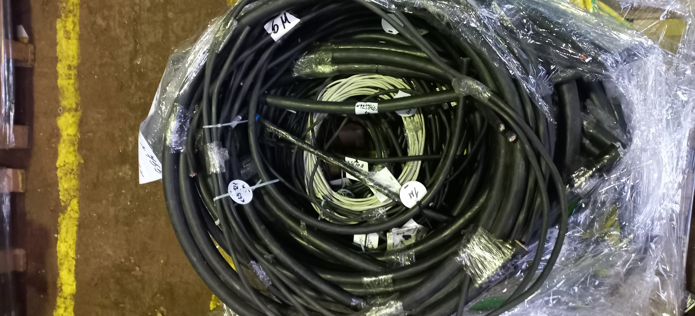
2787465 | КАБЕЛЬ КВВГЭ нг(А)-ХЛ 4Х1.5 | МЕТР | 1.00
2787470 | КАБЕЛЬ КВВГЭ нг(А)-LS 4Х1.5 | МЕТР | 3.00
2787483 | КАБЕЛЬ КВВГЭ нг(А)-ХЛ 4Х2.5 | МЕТР | 3.00
2787503 | КАБЕЛЬ КВВГЭ нг(А)-ХЛ 14Х1.5 | МЕТР | 7.00
2977923 | КАБЕЛЬ ВВГ нг(А)-FRLS 5Х1.5 (N,PE) 1кВ | МЕТР | 5.00
2977925 | КАБЕЛЬ ВВГ нг(А)-FRLS 5Х2.5 (N,PE) 1кВ | МЕТР | 2.00
3053159 | КАБЕЛЬ КВВГЭ нг(А)-LS 7Х1.5 | МЕТР | 32.85
3053161 | КАБЕЛЬ КВВГЭ нг(А)-LS 14Х1.5 | МЕТР | 1.00
3053163 | КАБЕЛЬ КВВГЭ нг(А)-LS 7Х2.5 | МЕТР | 10.50
3235451 | КАБЕЛЬ ВВГ нг(А)-LS 5Х4 (N,PE) | МЕТР | 2.50
3235782 | КАБЕЛЬ ВВГ нг(А)-LS 4Х16 (N) | МЕТР | 7.60
3235784 | КАБЕЛЬ ВВГ нг(А)-LS 3Х4 (N,PE) | МЕТР | 15.00
3259485 | КАБЕЛЬ ВВГ нг(А)-LS 5Х25 (N,PE) | МЕТР | 10.50
3259489 | КАБЕЛЬ ВВГ нг(А)-LS 5Х50 (N,PE) | МЕТР | 4.00
3347762 | КАБЕЛЬ КВВГЭ нг(А)-ХЛ 4Х4 | МЕТР | 1.00
3395741 | КАБЕЛЬ КВВГЭ нг(А)-LS 7Х10 | МЕТР | 1.30
3450706 | КАБЕЛЬ ВВГ нг(А)-LS 5Х70 (N,PE) 1кВ | МЕТР | 0.70
3545418 | КАБЕЛЬ ВВГ нг(А)-LS 5Х10 (N,PE) | МЕТР | 4.00
3579487 | КАБЕЛЬ ВВГ нг(А)-LS 5Х35 (N,PE) | МЕТР | 4.50
3816850 | КАБЕЛЬ ВВГ нг(А)-FRLS 3Х1.5 (N,PE) 1кВ | МЕТР | 6.00
4445717 | ПРОВОД ПуГВ нг(А)-LS 1Х120 З-Ж | МЕТР | 14.20
4652466 | КАБЕЛЬ АПвВ нг(А)-LS 1Х95/25 10кВ | МЕТР | 3.50
5232431 | КАБЕЛЬ КГРУ нг(А)-HF 3Х1.5 (N,PE) 1кВ | МЕТР | 5.00
5388434 | КАБЕЛЬ ПвВ нг(А)-ХЛ 1Х95/50 10кВ | МЕТР | 0.80

